01.SourceTree
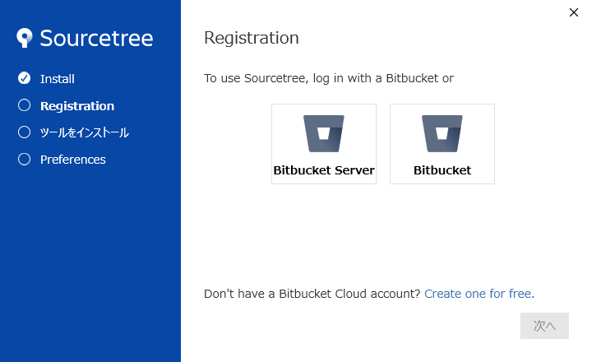
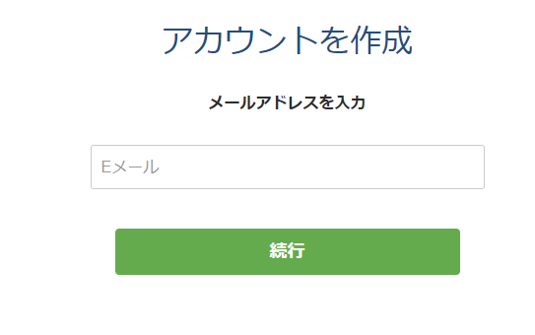
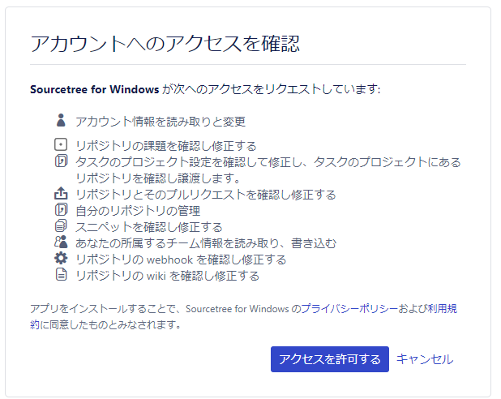
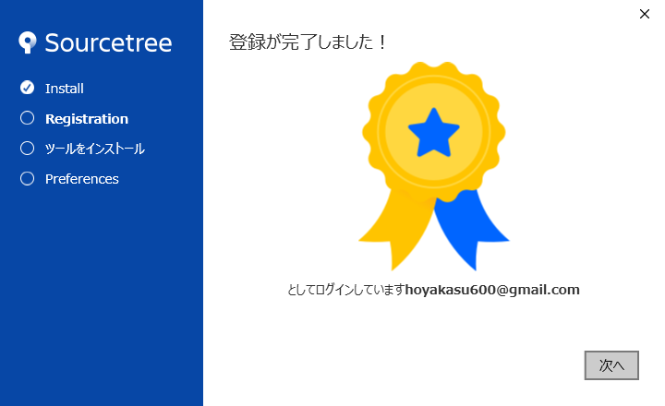
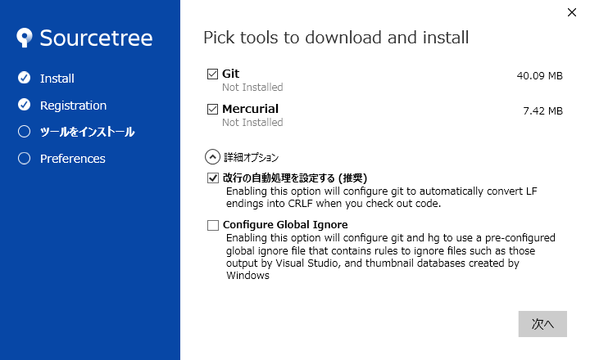
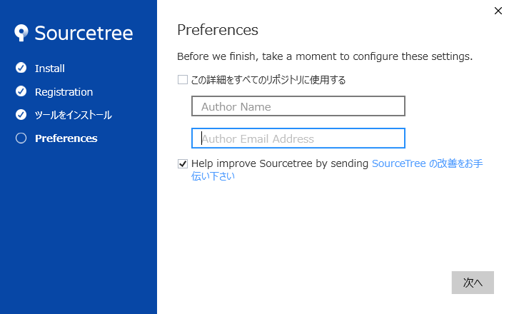
下記のアドレスにアクセスする
 | https://ja.atlassian.com/software/sourcetree

 | インストールファイルをダウンロードする。

.exeファイル実行し、インストールする。

02.GitHub

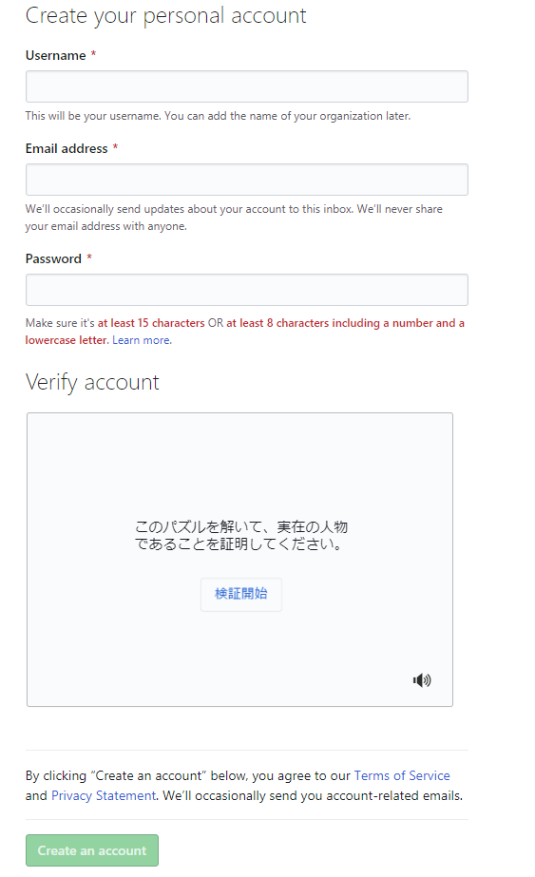
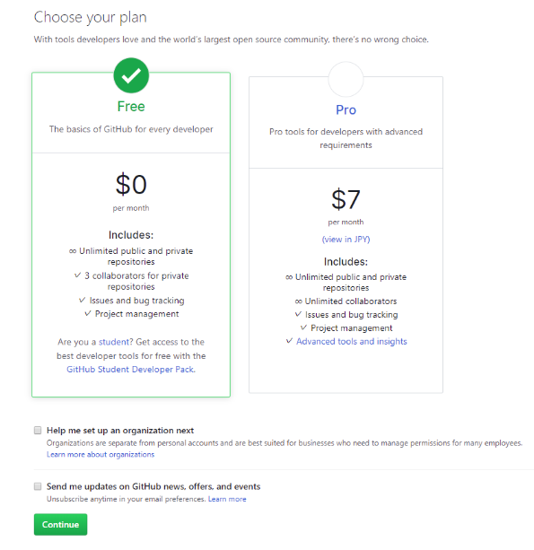
下記URLにアクセスする。

 | https://github.co.jp

アカウントを作成する。

03.使用方法
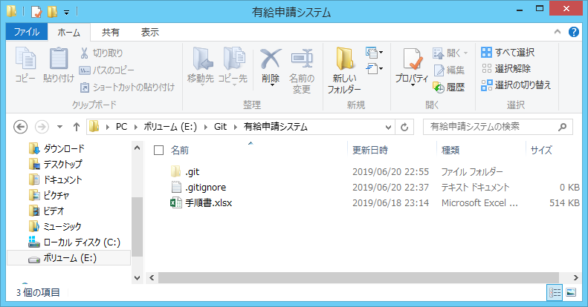
ローカルフォルダに「Git」フォルダを作成する。

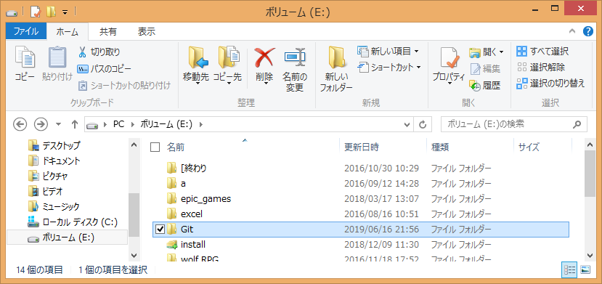

今回のプロジェクトフォルダを作成する。（ファイル目は任意）

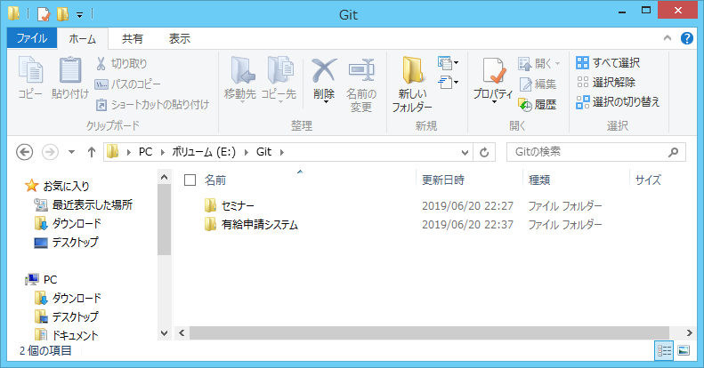

ローカルリポジトリの作成

 | 先程作成したローカルフォルダパスを作成する。

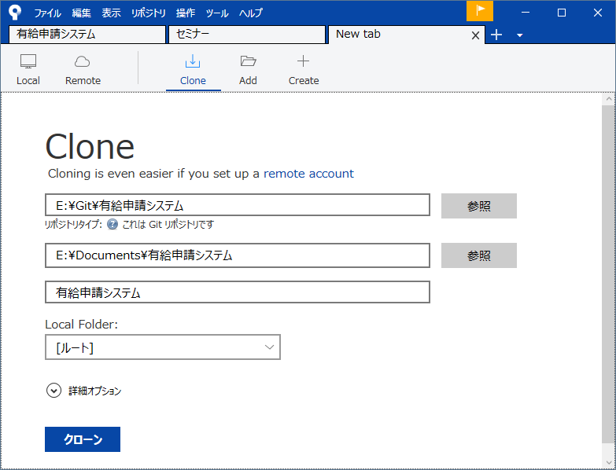

 | さきほど指定したフォルダの下に「.git」隠しフォルダが作成されていることを確認する。

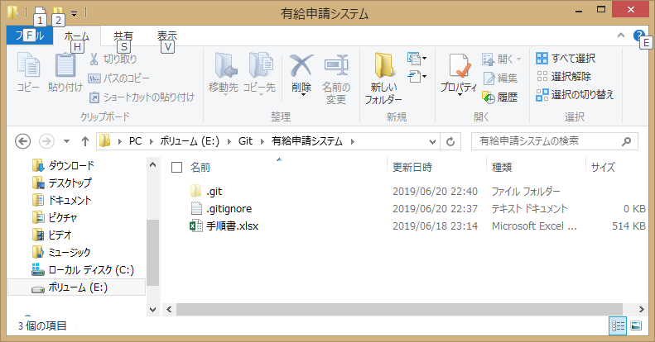

フォーク、クローン

 | 下記アドレスにアクセスする。
 |  | https://github.com/yamamee/PAID

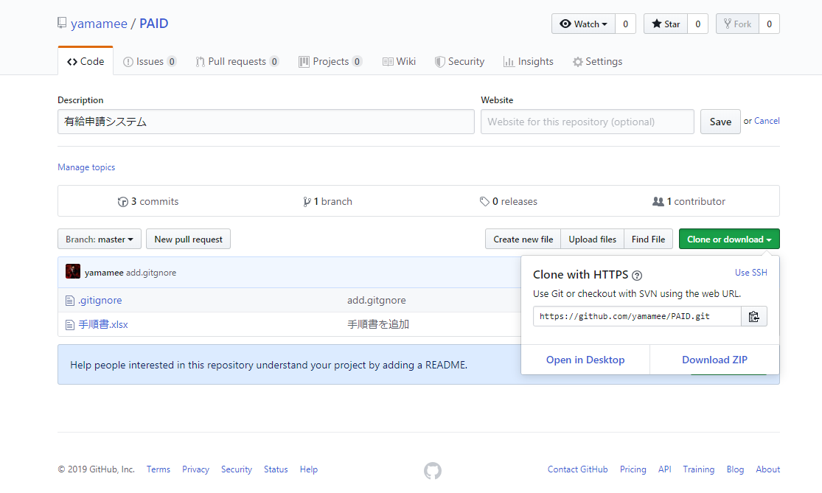

 | 赤枠のアドレスをコピーする

 | 「ファイル」→「新規/クローンを作成する。」を押下する。

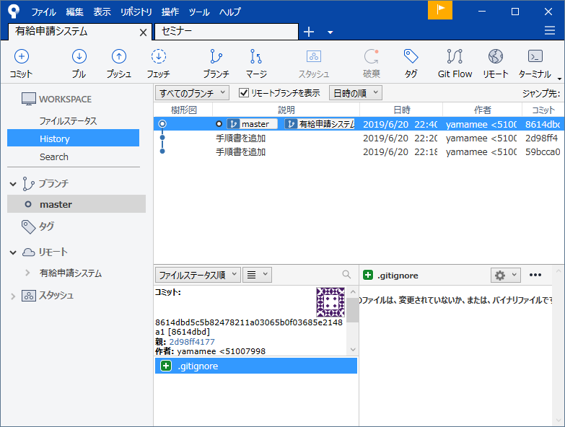

 | 先程コピーしたアドレスを設定し、作成したプロジェクトフォルダを指定する。

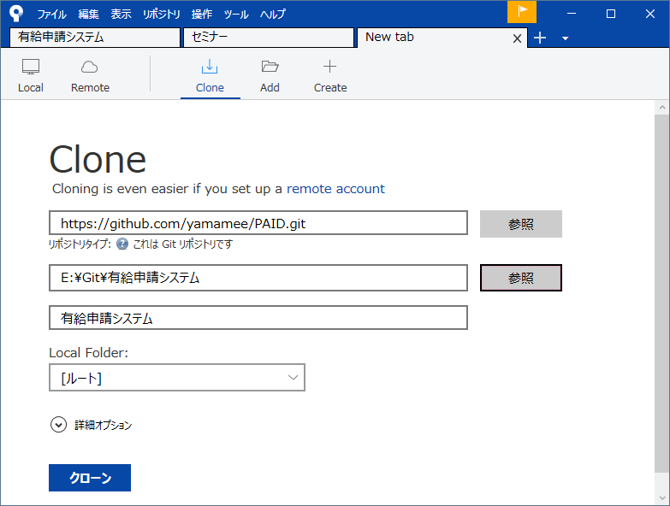

 | プロジェクトフォルダにファイルが追加されていることを確認する。

メモ
リモートリポジトリ
リモートリポジトリ
フォーク

プルリクエスト

プッシュ
クローン

プル

ローカルリポジトリ
ローカルリポジトリ

コミット

ローカルPC

ブランチ

master
profile

